手順書
操作手順書 |  |  |  |  | 作成日時：2019/08/07-18:58:43

 | １．操作環境

 |  |  | シナリオファイル名 | C:\Users\Administrator\Desktop\動作確認手順\製番出庫日記帳.winsnr

 | ２．操作手順

 |  | ２．１．シナリオ：製番出庫日記帳
 |  |  | ２．１．１． [製番出庫日記帳 ]ウィンドウ |  |  | 確認日 | 結果
 |  |  | 画面 | 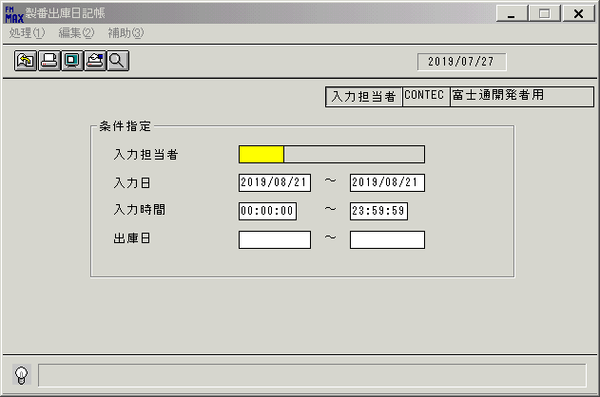
 |  |  | 操作内容 | 「製番出庫日記帳 」ウィンドウを、初期表示します。

 |  |  | ２．１．２． [製番出庫日記帳 ]ウィンドウ |  |  | 確認日 | 結果
 |  |  | 画面 | 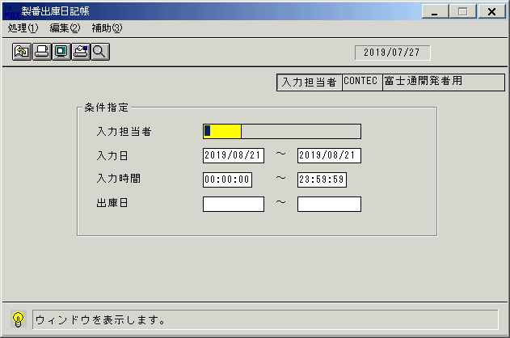
 |  |  | 操作内容 | 「入力担当者」項目を選択し、「検索」ボタンを押します。

 |  |  | ２．１．３． [製番出庫日記帳 ]ウィンドウ - [入力担当者一覧 ]ウィンドウ |  |  | 確認日 | 結果
 |  |  | 画面 | 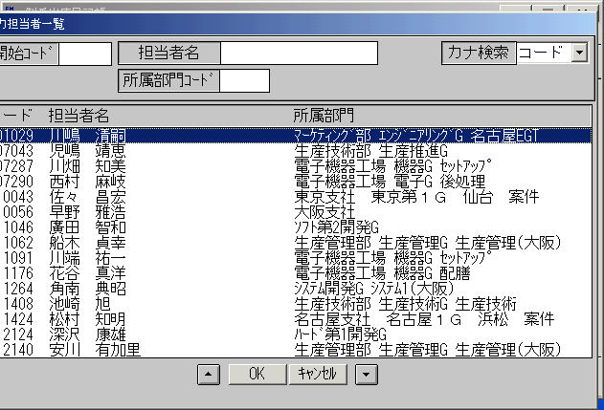
 |  |  | 操作内容 | 「入力担当者一覧 」ウィンドウが初期表示されます。

 |  |  | ２．１．４． [入力担当者一覧 ]ウィンドウ |  |  | 確認日 | 結果
 |  |  | 画面 | 
 |  |  | 操作内容 | 「開始コード」を入力してEnterボタンを押します。

 |  |  | ２．１．５．[入力担当者一覧 ]ウィンドウ |  |  | 確認日 | 結果
 |  |  | 画面 | 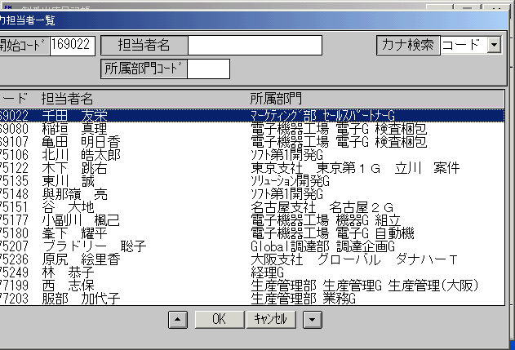
 |  |  | 操作内容 | レコードを選択し、「OK」を押します。

 |  |  | ２．１．６． [製番出庫日記帳 ]ウィンドウ |  |  | 確認日 | 結果
 |  |  | 画面
 |  |  | 操作内容 | 「入力日」を必要に応じて変更します。

 |  |  | ２．１．７．[製番出庫日記帳 ]ウィンドウ |  |  | 確認日 | 結果
 |  |  | 画面 | 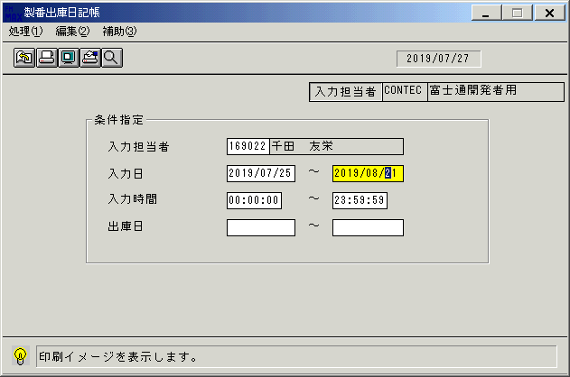
 |  |  | 操作内容 | 画面表示ボタンを押します。

 |  |  | ２．１．８．[製番出庫日記帳 ]ウィンドウ - [製番出庫日記帳･ﾚﾎﾟｰﾄ ]ウィンドウ |  |  | 確認日 | 結果
 |  |  | 画面 | 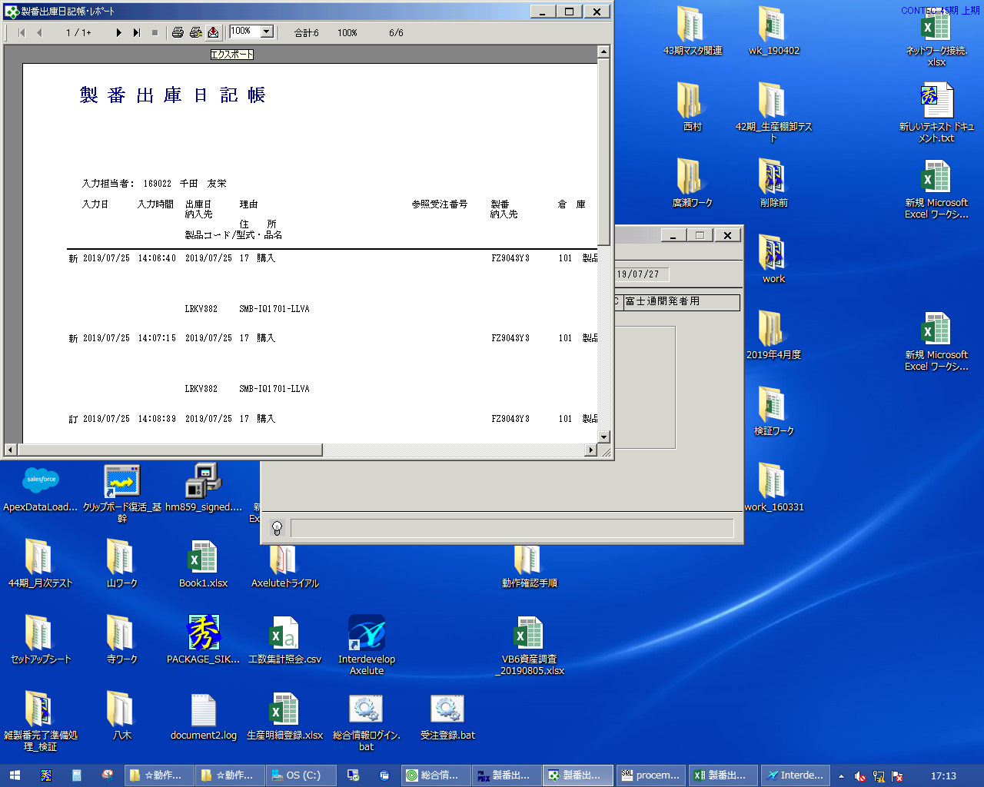
 |  |  | 操作内容 | 「製番出庫日記帳･ﾚﾎﾟｰﾄ 」ウィンドウが表示されますので、最大化し、ハードコピー取得後、×ボタンで画面を閉じます。

 |  |  | ２．１．９． [製番出庫日記帳 ]ウィンドウ |  |  | 確認日 | 結果
 |  |  | 画面
 |  |  | 操作内容 | 「製番出庫日記帳 」ウィンドウに戻ります。

 |  |  | ２．１．１０． [製番出庫日記帳 ]ウィンドウ |  |  | 確認日 | 結果
 |  |  | 画面 | 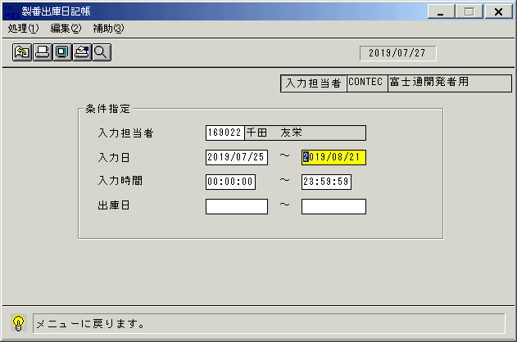
 |  |  | 操作内容 | 「終了」ボタンを押します。

 |  |  | ２．１．１１． [製番出庫日記帳 ]ウィンドウ |  |  | 確認日 | 結果
 |  |  | 画面 | 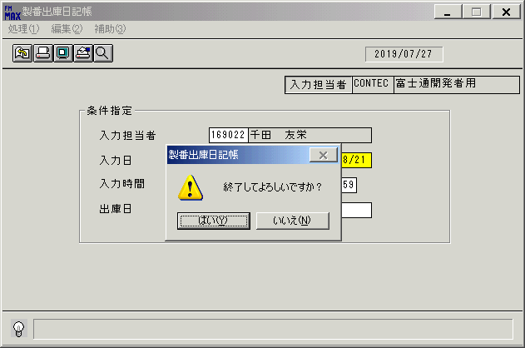
 |  |  | 操作内容 | 「はい 」を押します。

画面レイアウト
画面レイアウト |  |  |  |  |  | 名称 |  | 製番出庫日記帳 |  |  | 名称 |  |  |  | 変更履歴 | Ｖｅｒ． | 年月日 |  | 作成者 | Ｖｅｒ． | 年月日 | 作成者
 |  |  |  |  |  |  |  |  |  |  |  |  |  |  |  | 1.00 | 2006-12-15 |  | FJCL)齊藤
 |  |  |  |  |  | ＩＤ |  | IDOPR53 |  |  | ＩＤ

 |  |  |  |  |  |  |  |  |  |  |  | ＜利用部門＞
 |  |  |  |  |  |  |  |  |  |  |  |  | ・全部門

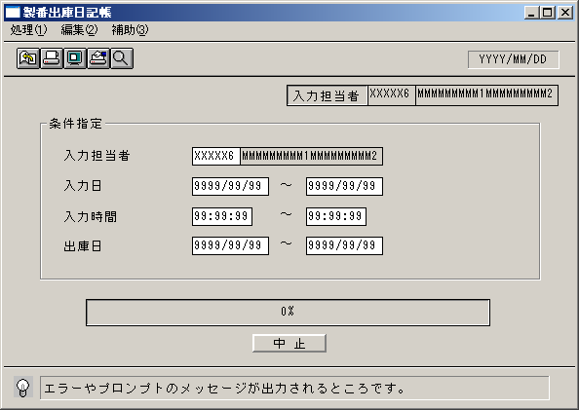
 |  |  |  |  |  |  |  |  |  |  |  | ＜用途／目的＞
 |  |  |  |  |  |  |  |  |  |  |  |  | ・入力担当者ごとに、入力した内容の確認を行うために使用する。

 |  |  |  |  |  |  |  |  |  |  |  | ＜機能＞
 |  |  |  |  |  |  |  |  |  |  |  |  | ・指定した出力条件を元に、製番出庫情報から該当データを取得し印刷する。
 |  |  |  |  |  |  |  |  |  |  |  |  | ・伝票単位に表示する。

 |  |  |  |  |  |  |  |  |  |  |  |  | ・入力担当者 が担当者マスタに存在しない場合、エラー

＜機能概要＞
出力方式 | 一括 |  |  |  |  |  |  |  |  |  |  | ソート条件 |  | 入力担当者コード／入力日／入力時間／出庫日
出力ｻｲｸﾙ | 随時 |  |  |  |  |  |  |  |  |  |  | (指定無しは 昇順)
範囲指定 |  | 項目名 | 開始 | 終了 | 単一 |  | 検索Ｗ |  | № | 備考
 | 1 | 入力担当者（ｺｰﾄﾞ） |  |  | ○ |  | ○ |  | 11 | 初期値 空白(全件) |  | 集計 |  | 入力担当者コード |  |  |  | ＜その他＞
 | 2 | 入力日 | ○ | ○ |  |  | ○ |  | 09 | 初期値 開始:運用日 終了:運用日 |  |  |  | 総合計
 | 3 |  |  |  |  |  |  |  |  | 初期値 開始:ｼｽﾃﾑ日付 終了:ｼｽﾃﾑ日付
 | 4 | 入力時間 | ○ | ○ |  |  |  |  |  | 初期値 開始:00:00:00 終了:23:59:59
 | 5 | 出庫日 | ○ | ○ |  |  | ○ |  | 09 | 初期値 開始:空白 終了:空白 |  | 改頁条件 |  | 入力担当者コード
 | 6
 | 7
 | 8 |  |  |  |  |  |  |  |  |  |  | 用紙ｻｲｽﾞ |  | B4ヨコ
 | 9
 | 10

